Pruebas manuales
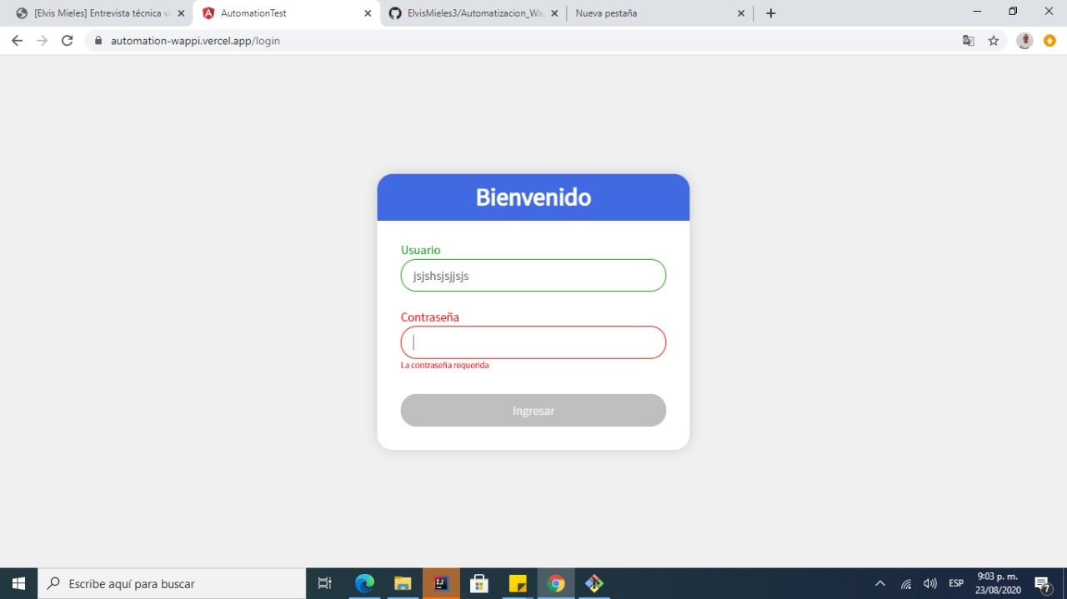
CP 006 | El formulario LOGIN debe mostrar el mensaje "La contraseña es obligatoria"

